微生信示例149

group | time | rank | 微生信，您身边的数据分析，可视化专家
A | 2019 | 4 | https://www.bioinformatics.com.cn/plot_basic_bump_rank_chart_plot_149
A | 2020 | 2
A | 2021 | 2 | 输出示例图
B | 2019 | 3
B | 2020 | 1
B | 2021 | 4
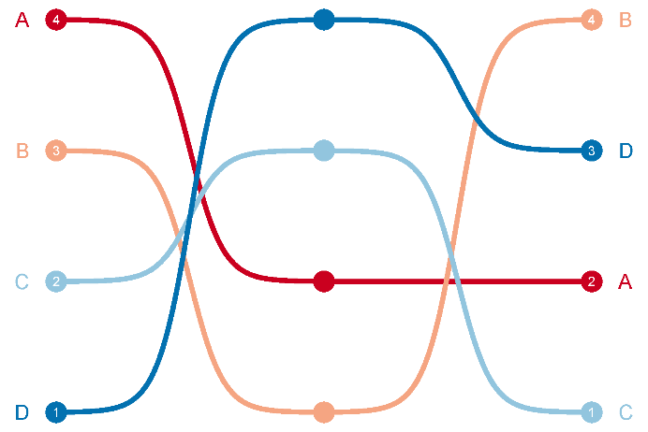
C | 2019 | 2
C | 2020 | 3
C | 2021 | 1
D | 2019 | 1
D | 2020 | 4
D | 2021 | 3

 |  |  | 注：

 |  |  | 使用问题，或数据分析合作意向
 |  |  | 请微信扫码联系我们

